date-time-months
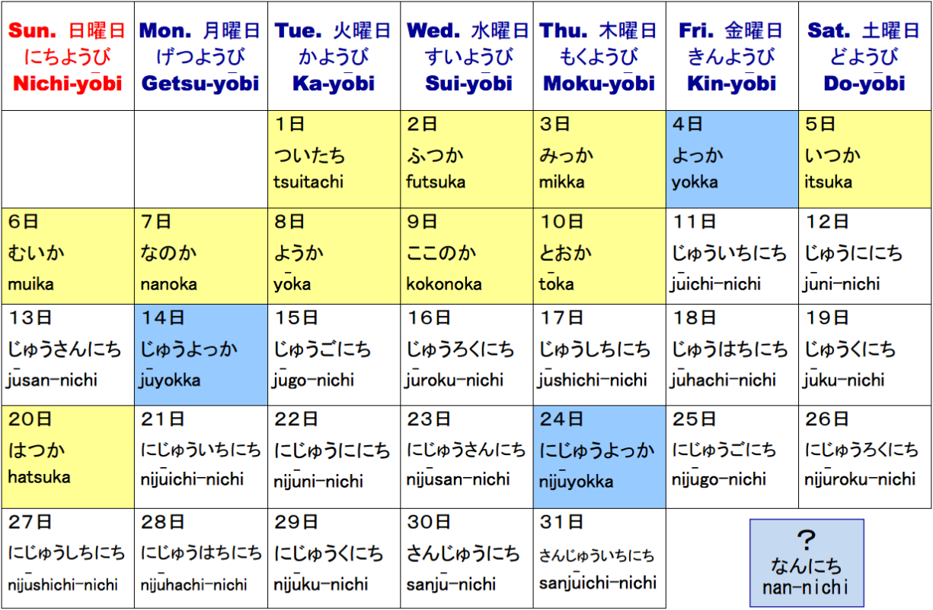
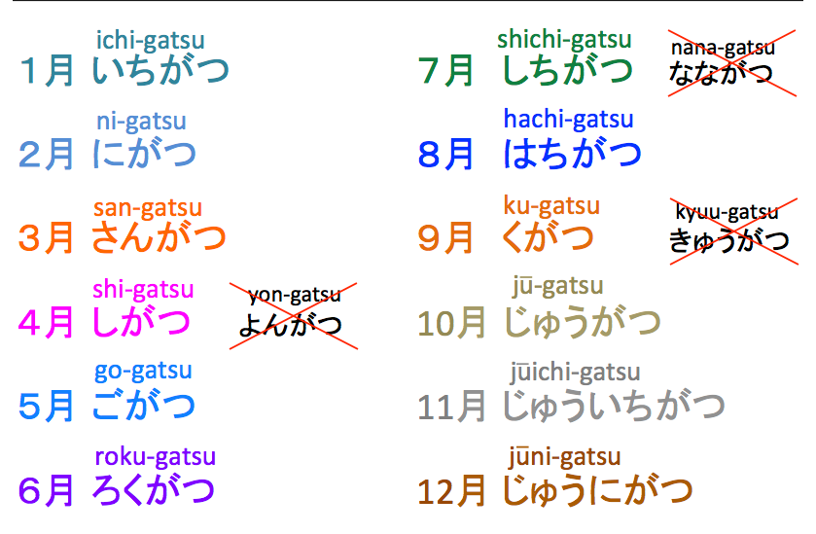
Time | Kana | Romaji
1:00:00 | いちじ | ichi-ji
2:00:00 | にじ | ni-ji
3:00:00 | さんじ | san-ji
4:00:00 | よじ | yo-ju
5:00:00 | ごじ | go-ju
6:00:00 | ろくじ | roku-ju
7:00:00 | しちじ | shichi-ji
8:00:00 | はｔちじ | hatchi-ji
9:00:00 | くじ | ku-ji
10:00:00 | じゅじ | ju-ji
11:00:00 | じゅいちじ | juuichi-ji
12:00:00 | じゅにじ | juuni-ji

1:30:00 | いちじはん | ichi-ji han
2:30:00 | にじはん | ni-ji han
3:30:00 | さんじはん | san-ji han

minutes | ぷん・ふん・ぶん（分） | pun/fun/bun
1 | 一分 | ippun
2 | 二分 | nifun
3 | 三分 | sampun
4 | 四分 | yompun
5 | 五分 | gofun
6 | 六分 | roppun
7 | 七分 | nanafun
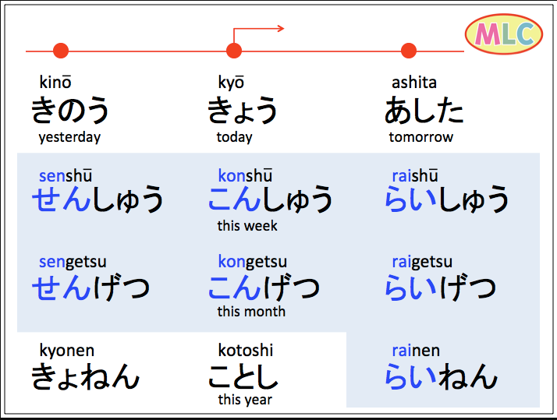
8 | 八分 | happun/hachifun
9 | 九分 | kyuufun
10 | 十分 | juupun

